Fichier
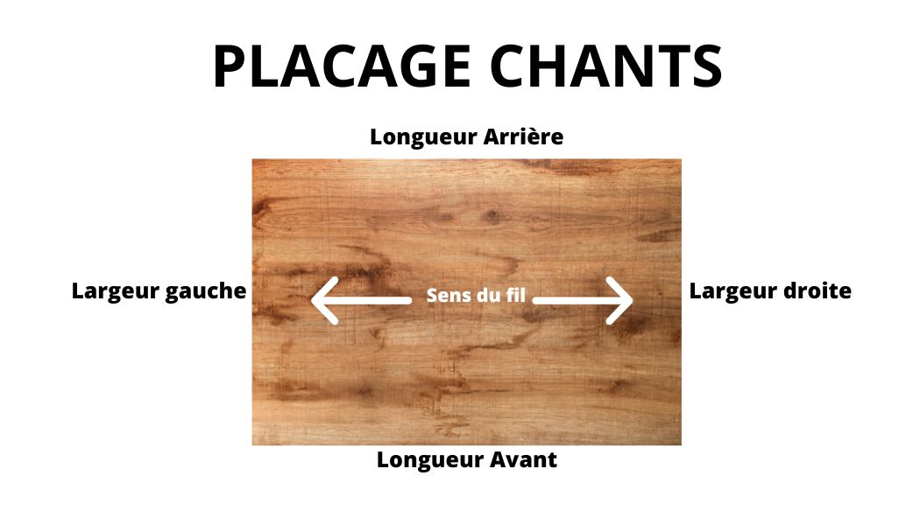

Nom du client: |  |  |  | DEMANDE DE PRIX
Adresse: |  |  |  | COMMANDE
Adresse:
Tel: |  |  |  |  |  | Envoyer à: |  | secretariat@somadec.com
Email:
Portable: |  |  |  |  | Référence chantier:

DECOUPE en mm |  |  |  |  |  |  |  | PLACAGE chants |  |  |  | USINAGE | REMARQUES
Panneau/Décor | Epaisseur | Réf. Etiquette | Quantité |  | Longueur mm | Largeur mm | Chant | Longueur | Longueur | Largeur | Largeur | Menu déroulant
 |  |  |  |  | L=sens du fil | l | Menu déroulant | avant | Arrière | Gauche | droit
H3157 ST12 | 19 | Joue droite | 1 |  | 2576 | 625 | ABS 0,8 mm | 1 |  | 1 |  | Perforation taquets 1Face

